SCREEN 100
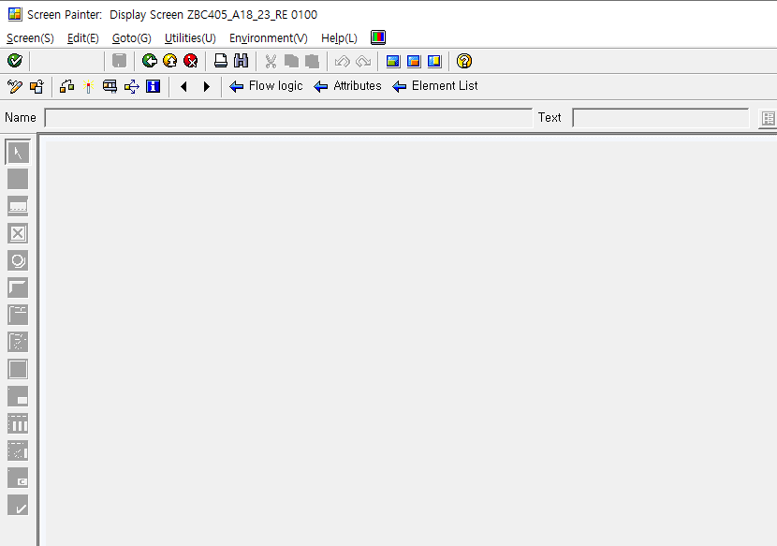
PROCESS BEFORE OUTPUT.
MODULE STATUS_0100.
MODULE set_alv. " ALV 관련.

PROCESS AFTER INPUT.
MODULE exit AT EXIT-COMMAND.
MODULE USER_COMMAND_0100.

STATUS_0100
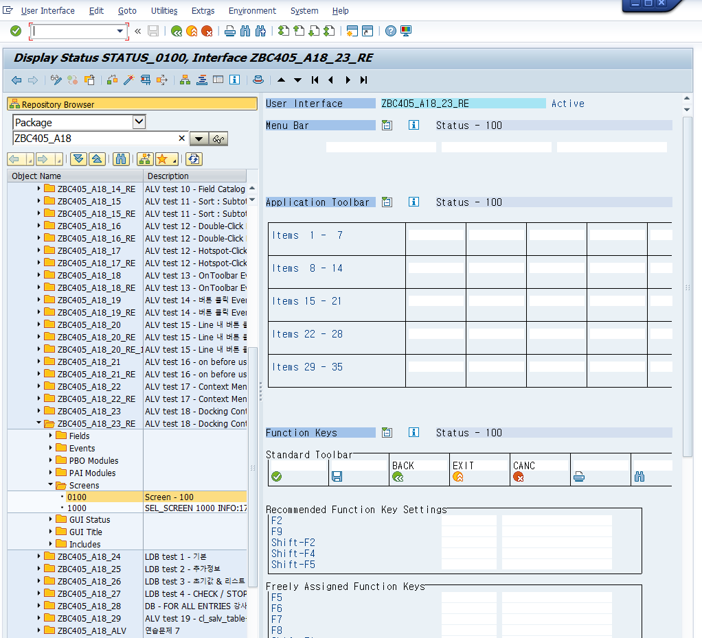

EXIT, CANC는 Function Type E
BACK은 N

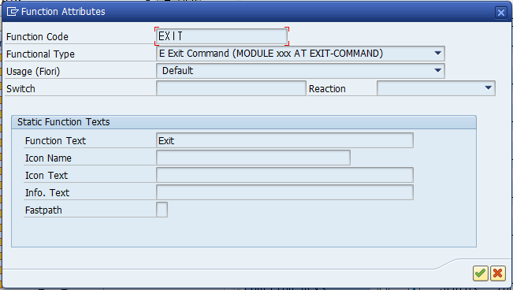

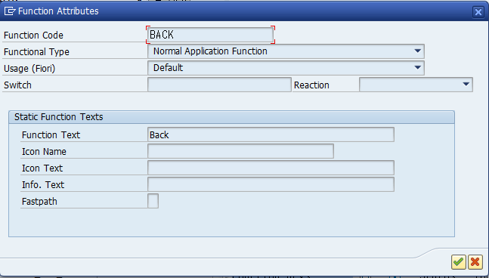

TITLE_0100

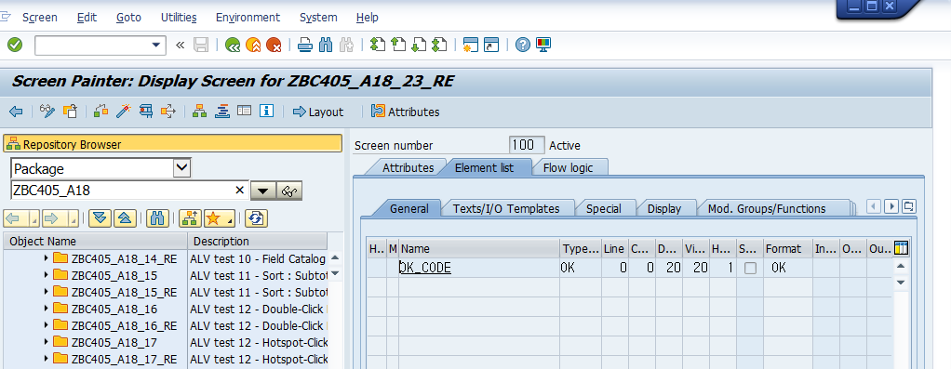

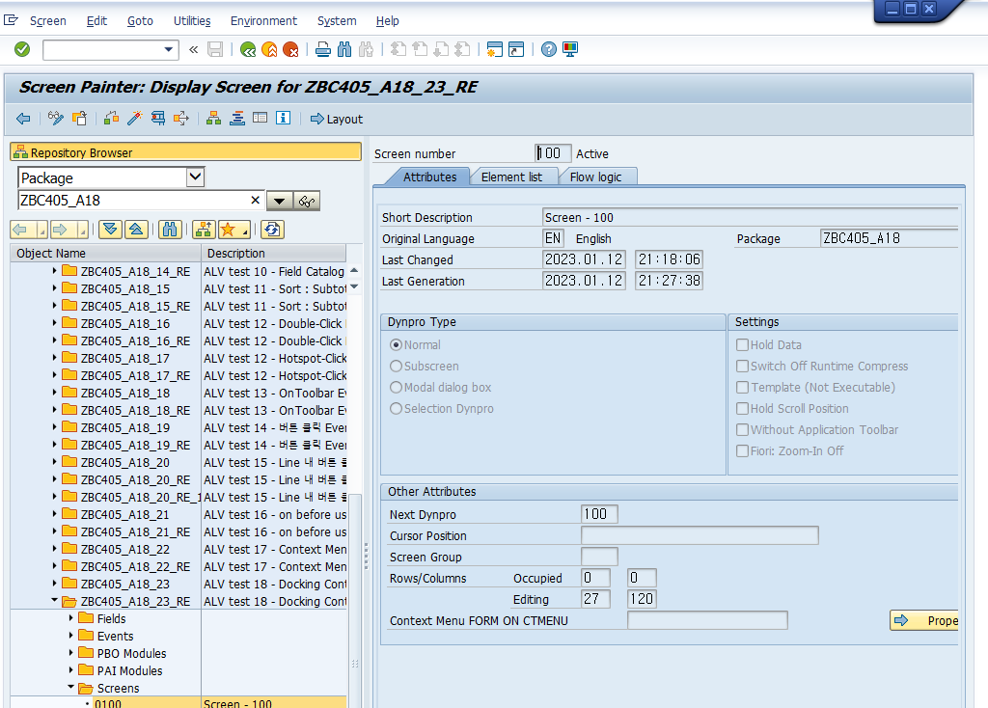

레이아웃 비어 있음

실행
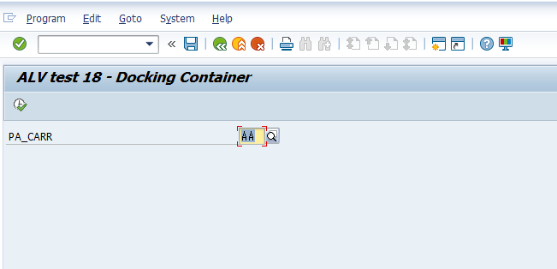

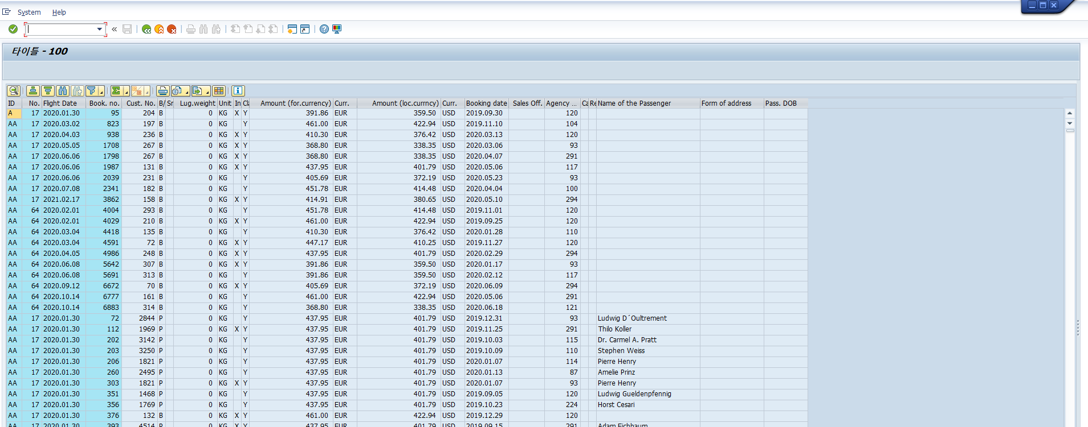

화면 꽉 차게 보여짐

